Formel
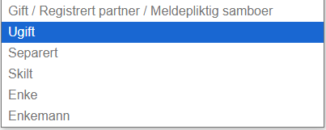
Skattekalkulator 2025 |  |  |  | Sivilstatus list
 | Formula | Comment
Sivilstatus | N/A | Drop down menu with the list (found in column d)
I hvilket år er du født (åååå)? | N/A | Enter a 4 digit number
I hvilket år er din ektefelle / registrert partner / meldepliktig samboer født (åååå)? | N/A | This should only show if "sivilstatus" = "Gift /Registrert partner/ meldepliktig"
Finnmarksfradrag | N/A | Drop down menu with "yes" or "no"

Inntekter: | N/A
Lønn | N/A | Enter a number | "Her legger du inn lønn fra arbeidsgiver, før skatt (bruttobeløp). Dette kan for eksmepel være: - Fast lønn/timelønn/bonus - Overtid - Feriepenger - Tips
Uføretrygd | N/A | Enter a number | "Skattepliktig inntekt for personer som mottar uføretrygd fra NAV. Det kan også være fradrag for eventuelle utgifter knyttet til sykdom eller funksjonsnedsettelse."
Arbeidsavklaringspenger | N/A | Enter a number | "Her legger du inn arbeidsavklaringspenger før skatt (bruttobeløp) fra Nav. For mer informasjon se "Min side" på nav.no
Dagpenger | N/A | Enter a number | "Her legger du inn dagpenger før skatt (bruttobeløp) ved arbeidsledighet eller permittering, fra Nav. For mer informasjon se "Min side" på nav.no
Svangerskapspenger | N/A | Enter a number | "Her legger du inn svangerskapspenger før skatt (bruttobeløp) fra Nav. For mer informasjon se "Min side" på nav.no
Sykepenger fra Nav | N/A | Enter a number | "Her legger du inn sykepenger før skatt (bruttobeløp) fra Nav. Mer informasjon finner du på "Min side" på nav.no"
Betalt telefonabonnement og bredbånd fra arbeidsgiver | N/A | Enter a number | "Her legger du inn skattepliktig beløp for betalt telefon og bredbånd. Du skattelegees for inntil 4 392 kroner, selv om verdien av det arbedisgiveren din dekker er høyere"
Utbytte | N/A | Enter a number | "Skattepliktig inntekt fra aksjer eller eierandeler i selskaper, betalt til aksjonærene som andel av overskuddet."
Øvrig inntekt | N/A | Enter a number | "Inntekt som ikke passer inn under andre kategorier, som for eksempel gevinster eller inntekter fra kortvarige aktiviteter. Dette kan for eksempel være: - Korttidsutleie av egen bolig (f.eks via Airbnb) - Utleie av kjøretøy (f.eks via Getaround) - småjobber og tjenester utover 6 000 kroner"
Annen og næringsinntekt: | N/A
Personinntekt fiske/jord/skog | N/A | Enter a number | "Inntekt fra personlig arbeid knyttet til fiske, jordbruk eller skogbruk, som beskattes etter spesifikke regler for næringsdrivende i disse bransjene."
Personinntekt annen næring | N/A | Enter a number | "Inntekt fra personlig arbeid i annen næringsvirksomhet, f.eks. egen virksomhet eller frilansarbeid."
Overskudd av næringsvirksomhet | N/A | Enter a number | "Skattepliktig overskudd fra virksomhet eller selvstendig næringsdrift. Dette beskattes som næringsinntekt."
Underskudd av næringsvirksomhet | N/A | Enter a number | "Tap i næringsvirksomhet som kan trekkes fra andre inntekter for å redusere den skattepliktige inntekten"

Sum inntekter | Should be a sum of cells B9:B17 + B19:B22 | Formula Cell should not be able to adjust

Dine kostnader og fradrag: | N/A |  | Small description box to explain what this column is for. For example a "?" button you press, and it expands with a explanation (Explanations under)
Minstefradrag | if sum(B9:B14) < 200 000 = 46% of sum(B9:B14), otherwise = 92 000 | Minimum standard deduction for wage earners (e.g. 46% of salary up to a cap of 200 000, after 200 000, it will always be 92 000) Cell should not be able to adjust | "Et standardfradrag som alle skattytere får, for å dekke utgifter til arbeid og pendling."
Fagforeningskontigent (maks 8000 i løpet av året) | N/A | Enter a number | Du kan få fradrag for det du har betalt i fagforeningskontingent i løpet av inntektsåret. Du får maksimalt 8 250 kroner i fradrag per år, uavhengig av antall medlemskap.
IPS (maks 15 000 i løpet av året) | N/A | Enter a number | "Individuell pensjonssparing (IPS) gir fradrag for innskudd, maks 15 000 kr per år."
BSU (maks 27 500 i løpet av året) | N/A | Enter a number | "Boligsparing for ungdom gir fradrag for innskudd, maks 27 500 kr per år (kun for personer under 34 år)."
Foreldrefradrag (Inntil 25000 kroner for første barn, deretter 15000 kroner per ekstra barn) | N/A | Enter a number | (Inntil 25 000 kroner for første barn, deretter 15 000 kroner per ekstra barn) – Fradrag for barnepassutgifter, barnehage, firitidsordning inntil 25 000 kr for første barn, og 15 000 kr per ekstra barn. Du trenger ikke sende inn dokumentasjon på dette, men du må kunne legge fram dokumentasjon hvis skatteetaten spør.
Arbeids- og pendlerreiser / reiseutgifter: |  | Should not be a an area where you can type or see a number | Arbeidsreiser er reiser mellom hjemmet og arbeidsstedet ditt når du bor hjemme. Pendlerreiser er reiser mellom hjemmet ditt og en pendlerbolig der du bor på grunn av jobb. Du får fradrag for kostnader til arbeids- og pendlerreiser som overstiger et bunnfradrag på 14 950 kroner, og opptil 97 000 kroner før bunnfradraget. Dette betyr at du maksimalt kan få 83 000 kroner i fradrag.
Antall reiser per år | N/A | Enter a number | Her legger du inn det faktiske antallet tur-returreiser du har til arbeidsstedet. Ved fulltidsarbeid regnes normalt 230 arbeidsdager i året. Du skal trekke fra fravær på grunn av sykdom, yrkesreiser, permisjon og lignende hvis det utgjør mer enn 15 arbeidsdager i inntektsåret. Er du deltidsansatt, jobber du skiftarbeid eller helt eller delvis fra hjemmekontor, skal du legge inn det faktiske antallet tur-returreiser du har til arbeidsstedet ditt.
Kilometer tur/retur per reise | N/A | Enter a number | Her legger du inn antall kilometer tur-retur per reise, for den korteste strekning mellom hjemmet og det faste arbeidsstedet ditt. Eksempel: Avstanden fra hjemmet til arbeidsstedet er 35 kilometer én vei, det vil si 70 kilometer tur-retur.
Besøksreiser til hjemmet (reisekostnader til egen eller ektefelles bolig ved pendling) | N/A | Enter a number | "Her legger du inn beløp før skatt (bruttobeløp) for godtgjørelse for pendlerreiser (besøksreiser til hjemmet)."
Bompenger og fergeutgifter (over 3 300 kr i løpet av året) | N/A | Enter a number | For å få fradrag for kostnadene til bom og ferge må du spare minst to timer hver dag i reise- og ventetid på å bruke bil sammenlignet med offentlig transport. Kostnadene dine må overstige 3 300 kroner per år, og er begrenset til rimeligste betalingsmåte.
Sum reiseutgifter | if ((B32 x B33) * 1,83 - 14 950) <0, it should equal 0, if (B32 x B33) * 1,83 - 14 950) >0, it should be the value) e.g (100x100x1,83) - 14950 = 18 300 - 14 950 = 3 350 + if (B35 - 3 300) < 3 300, it should equal 0, if (B35 - 3 300) > 3 300, it should be the value B35 - 3 300 if sum of the above > 97 000, it should equal to 97 000 | Formula, and should not be able to adjust cell | "Totalt beløp for pendler- og reiseutgifter som kan trekkes fra."
Andre fradrag | N/A | Enter a number | "Andre fradrag du måtte ha, som ikke er spesifisert i de tidligere punktene."
Sum fradrag | cell B26 + 22% of cell B27:B28 + 10% of cell B29 + 22% of cell B30 + cell B36 + 22% of cell 39 Cell should not be able to adjust | Formula, and should not be able to adjust cell | "Samlet beløp for alle fradrag, som reduserer skatten."

Inntekt etter fradrag | B23 - B38 | Formula, and should not be able to adjust cell | "Det beløpet som blir brukt til å beregne skatten du skal betale til stat, kommune og fylke."

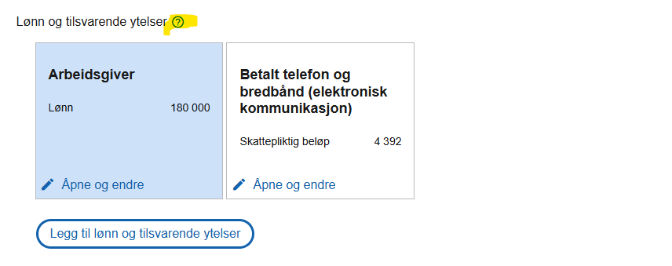
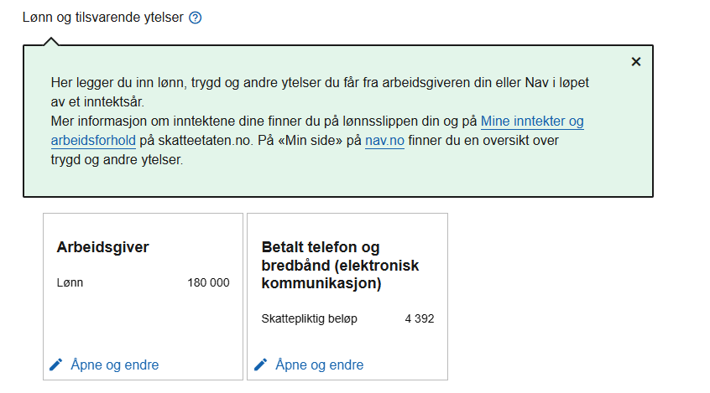
Bank, lån, finans og forsikring: |  |  | Small description box to explain what this column is for. For example a "?" button you press, and it expands with a explanation (Explanations under)
Sum penger på konto per 31. desember | N/A | Enter a number
Verdi Fond / Aksjer / Krypto | 80% of value | Enter a number | " Gevinst ved salg av aksjer, fond, kryptovaluta og andre verdipapirer er skattepliktig, mens tap kan gi fradrag. Skatt på aksjegevinst, fond og andre verdipapirer er 37,84%. Skatt på kryptovaluta er 22%."
Markedsverdi primærbolig | 25% of value up to 10 000 000 + 75% of value over 10 000 000 | Enter a number | "Verdien av boligen du bor i fast, brukt for formueskattberegning"
Markedsverdi sekundærbolig(er) | N/A | Enter a number | "Verdien av boliger du eier, men ikke bor i, som utleieboliger eller fritidsboliger. Disse verdsetter høyere for formueskatt"
Kjøretøy antatt salgsverdi (Bil, motorsykkel, campingvogn m.m.) | N/A | Enter a number
Fritidsbåt antatt salgsverdi (salgsverdi 50 000 eller høyere) | N/A | Enter a number
Sum formue | sum(B45:B50) | Formula, and should not be able to adjust cell
Lån |  | should not be able to adjust cell
Boliglånsandel | N/A | Enter a number from 0-100 | "Din andel av boliglånet"
Total boliglån inkludert fellesgjeld | B53/100 * value entered | Enter a number | "Samlet gjeld på boliglån, brukes for å beregne fradragsberettigede renter" |  | ------->
Billån | N/A | Enter a number | "Totalt utestående beløp til bilkjøp"
Studielån | N/A | Enter a number | "Utestående gjeld på studielån. Renter på studielån er fradragsberettiget"
Forbrukslån | N/A | Enter a number | "Lån uten sikkerhet, for eksempel kredittkortgjeld eller privatlån"
Andre lån | N/A | Enter a number | "Eventuelt andre lån, som privatlån"
Sum gjeld | sum(B53:B58) | Formula, and should not be able to adjust cell

Kapitalinntekter og kapitalkostnader
Rente- og kapitalinntekter | N/A | Enter a number | "Renter fra bankinnskudd, utlån eller andre investeringer er skattepliktig inntekt"
Rentekostnader | N/A | Enter a number | "Totale renteutgifter på lån, inkludert boliglån, billån og forbrukslån. Dette gir skattefradrag."
Netto gevinst og tap ved kjøp og salg av Fond / Aksjer / Krypto (tap skrives med "-" fortegn) | 22% of value | Enter a number

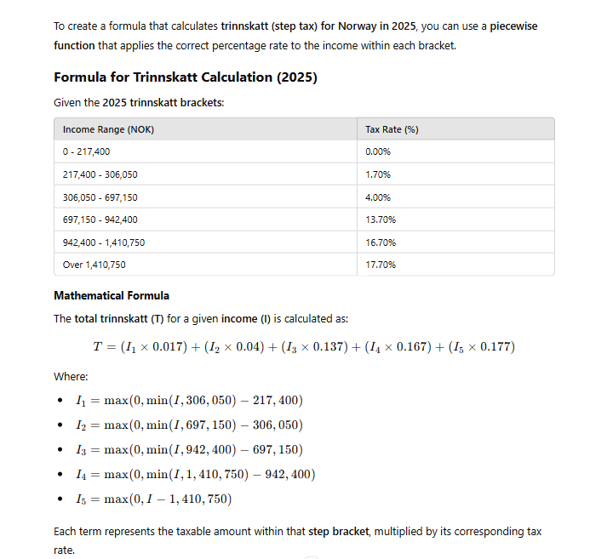
Skatteberegning
Trygdeavgift | if age is between 18 and 68 Cell B9:B17 * 7,7% (Change to 5,1% if age is below 17 or over 69) + Cell B20 * 11% + Cell b19 * 7,7% If B24 < 100 000 this cell = 0 | Alminnelig inntekt (Cell B9:B17) 7,7%, 5,1% for ages under 17 and over 69 Næringsinntekt Cell B20 11% Primærnæringer Cell B19 7,7% Pensjonsinntekt 5,1%
Skatt på alminnelig inntekt | Sum B9:B17 x 22% if cell B6 = "no" Sum B9:B17 x 18,5% if cell B6 = "yes" If B24 < 100 000 this cell = 0
Trinnskatt | Formula, see picture | I = cell B24
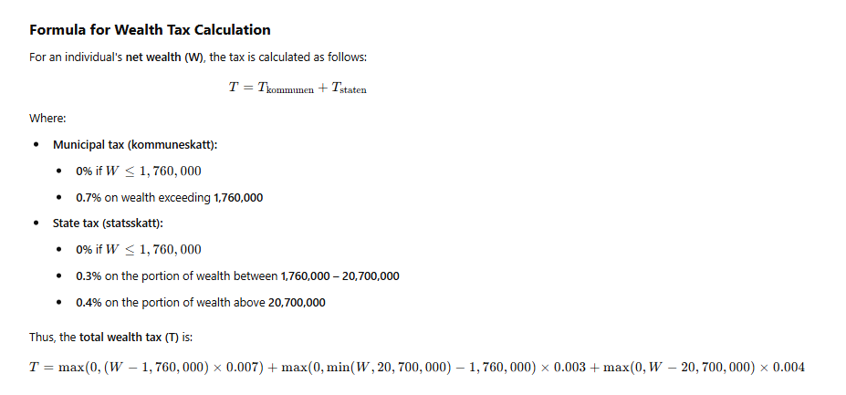
Formueskatt | Formula, see picture | W = B52-B60

Sum skatt | sum(B68:B71)
Trekkprosent | (B73/10,5)/(B24/12)

